調査票
芦屋市下水道事業における官民連携方式（ウォーターＰＰＰ） |  |  |  |  |  |  |  |  |  |  |  |  |  |  | 〇
に関するアンケート調査票 |  |  |  |  |  |  |  |  |  |  |  |  |  |  | ×
本市下水道事業を取り巻く状況は、将来的に、施設の老朽化に伴う維持・更新事業の増大や少子高齢化による職員の減少に伴うサービス水準の低下が想定されています。このため、本市では、今後の維持管理および改築の効率化、経営の改善のため、ウォーターPPPの導入を視野に入れています。 このアンケートは、ウォーターＰＰＰ等の官民連携方式について、想定スキーム(目的を遂行するための枠組み、構想)に対する民間企業の皆さまの参入意欲やご意見等を把握し、本市のウォーターＰＰＰのスキーム検討に活用することを目的としています。 お忙しいところ大変恐縮ですが、アンケートにご協力をいただきますようよろしくお願い申し上げます。

【アンケート記入担当者及び連絡先】
貴社名 |  |  |  |  |  |  |  |  |  |  |  | 維持管理（管路）
業種 |  |  |  |  |  |  |  |  |  |  |  | 維持管理（施設）
部署名 |  |  |  |  |  |  |  |  |  |  |  | コンサルタント
所在地 |  |  |  |  |  |  |  |  |  |  |  | 建設業
ご担当者名 |  |  |  |  |  |  |  |  |  |  |  | プラントメーカー
ご連絡先 | TEL |  |  |  |  |  |  |  |  |  |  | プラントエンジニアリング
 | E-Mail |  |  |  |  |  |  |  |  |  |  | その他

＜留意事項＞
・本調査は、今後の芦屋市におけるウォーターＰＰＰの導入の可能性を含め、いかなる発注、計画等が行われることを保証するもの ではありません。 ・この調査での回答内容は、何ら法的拘束力を持つものではありません。あくまで記入時点での意見として承ります。 （本アンケートの回答内容が、今後の芦屋市におけるウォーターPPPの民間事業者の選定に影響するものではありません。） ・ご回答いただいた個人情報は非公開とし、取扱いには十分注意し、芦屋市下水道事業へのウォーターPPP導入に関する検討以外の 使用はいたしません。 ・アンケート参加企業の名称は後日公表します。回答内容については個人または法人が特定されない形で公表する場合があります。 ただしその場合でも、競争性に関係する部分等、今後の検討や事業化に影響がある部分は非公開とします。また、御社の独自技 術・ノウハウなどの提案にかかわる部分をご記入される場合で、非公開を希望する回答内容がある場合は、その部分を明記してく ださい。 ・本調査の回答にかかる費用等は事業者様のご負担とします。 ・回答の意図を明確化する目的で、別途ヒアリング（文書照会含む）を実施させていただく場合がございますので、その場合には ご協力のほどお願いします。

アンケート回答のご提出方法
令和７年11月14日（金）までに、記入したExcel ファイルを（変換等せずにそのままの形式で）
以下のメールアドレスあてに返送お願いします。
E-mailアドレス |  |  | gesuidou@city.ashiya.lg.jp
芦屋市上下水道部 下水道課 田中あて
※メールの件名に、「ウォーターＰＰＰアンケート回答（●●社）」と記載ください。

 |  |  |  |  |  | ＜本アンケートに関する問い合わせ先＞
 |  |  |  |  |  | 芦屋市上下水道部 下水道課 田中
 |  |  |  |  |  | 〒659-8501 芦屋市精道町7番6号
 |  |  |  |  |  | TEL：0797-38-2067
 |  |  |  |  |  | E-mail：gesuidou@city.ashiya.lg.jp

【前提条件】
・本市域の管路施設、処理場等のすべての施設を検討対象としています。
・水色塗りの箇所に記入ください

※ウォーターＰＰＰの制度概要については、下記をご参照ください。
・ウォーターPPPの概要（内閣府ホームページ）
https://www8.cao.go.jp/pfi/actionplan/pdf/water_gaiyou.pdf
・官民連携（ＰＰＰ／ＰＦＩ）の活用（国土交通省ホームページ）
https://www.mlit.go.jp/mizukokudo/sewerage/mizukokudo_sewerage_tk_000585.html

１．参入意向について
1-1.芦屋市がウォーターＰＰＰ等を導入する場合、参入または参入を検討したいと思いますか。本市の事業概要資料を確認した上で、該当する箇所に〇を記入してください。「参入または参入検討をしたいとは思わない」と回答した場合は、以降の回答は不要です。
 | 参入または参入検討をしたいと思う
 | 参入または参入検討をしたいとは思わない
 | 現時点では不明
 | その他（ ）

２．希望する対象施設

2-1.ウォーターＰＰＰへ参入する場合に、貴社が希望する施設についてお答えください。（複数回答可）
施設区分 |  |  | 概要 |  | 本事業で希望する施設 （ウォーターPPPに含めてほしい/含めても問題ない施設）
 |  |  |  |  | 希望する施設に〇を記入 |  | 選択した理由、要望など （自由記述）
管路施設等 | 芦屋処理区 |  | 汚水・合流：約235㎞ 雨水：52㎞
 | 南芦屋浜処理区 |  | 汚水：約21㎞ 雨水：約14㎞
処理場等 | 処理場 |  | 芦屋下水処理場
 |  |  | 南芦屋浜下水処理場
 | ポンプ場等 |  | 汚水:1箇所 雨水：2箇所 制水池：1箇所

2-2.ウォーターＰＰＰの検討対象施設には、前項のように、大きくは①管路施設と、②処理場等施設の2つのカテゴリがあります。これらについて、一体的に実施することについて、貴社のお考えにあてはまるものに○をつけてください。また、追加・除外を希望する業務があれば、その内容と理由を自由に記述ください。
貴社が希望する施設の組み合わせ 該当する項目に〇を記入 |  |  |  |  | 選択した理由、要望 追加・除外を希望する業務など
 | ①管路施設、②処理場等施設を一体的にウォーターPPPに含める方がよい
 | ①管路施設のみウォーターPPPとする方がよい
 | ②処理場等施設のみウォーターPPPとする方がよい
 | ①管路施設と②処理場等施設とをそれぞれ個別にウォーターPPPにする方がよい
 | どちらとも言えない（わからない）

2-3.対象施設について、懸念点や市に配慮を望む事項があれば、理由と合わせてご記入ください。
対象施設に対する懸念点や配慮を望む事項 |  |  |  | その理由

３．希望する業務、対応方法及び実績

本事業は下記の複数業務が候補予定です。下記のうち、「①本業務で希望する業務（ウォーターPPPに含めてほしい業務/含めても問題ない業務）」「②対応方法」、「③類似業務実績」について、該当する箇所に「〇」をご記入ください。また、本事業で希望する業務を選んだ理由・選ばなかった理由・今回のアンケートでは回答できない場合はその理由を「④選択した理由など」にご記入ください。アンケートは管路施設、処理場等に関する業務についてそれぞれ回答してください。各業務の定義や想定数量（過去の実績から算出）は事業概要をご確認ください。

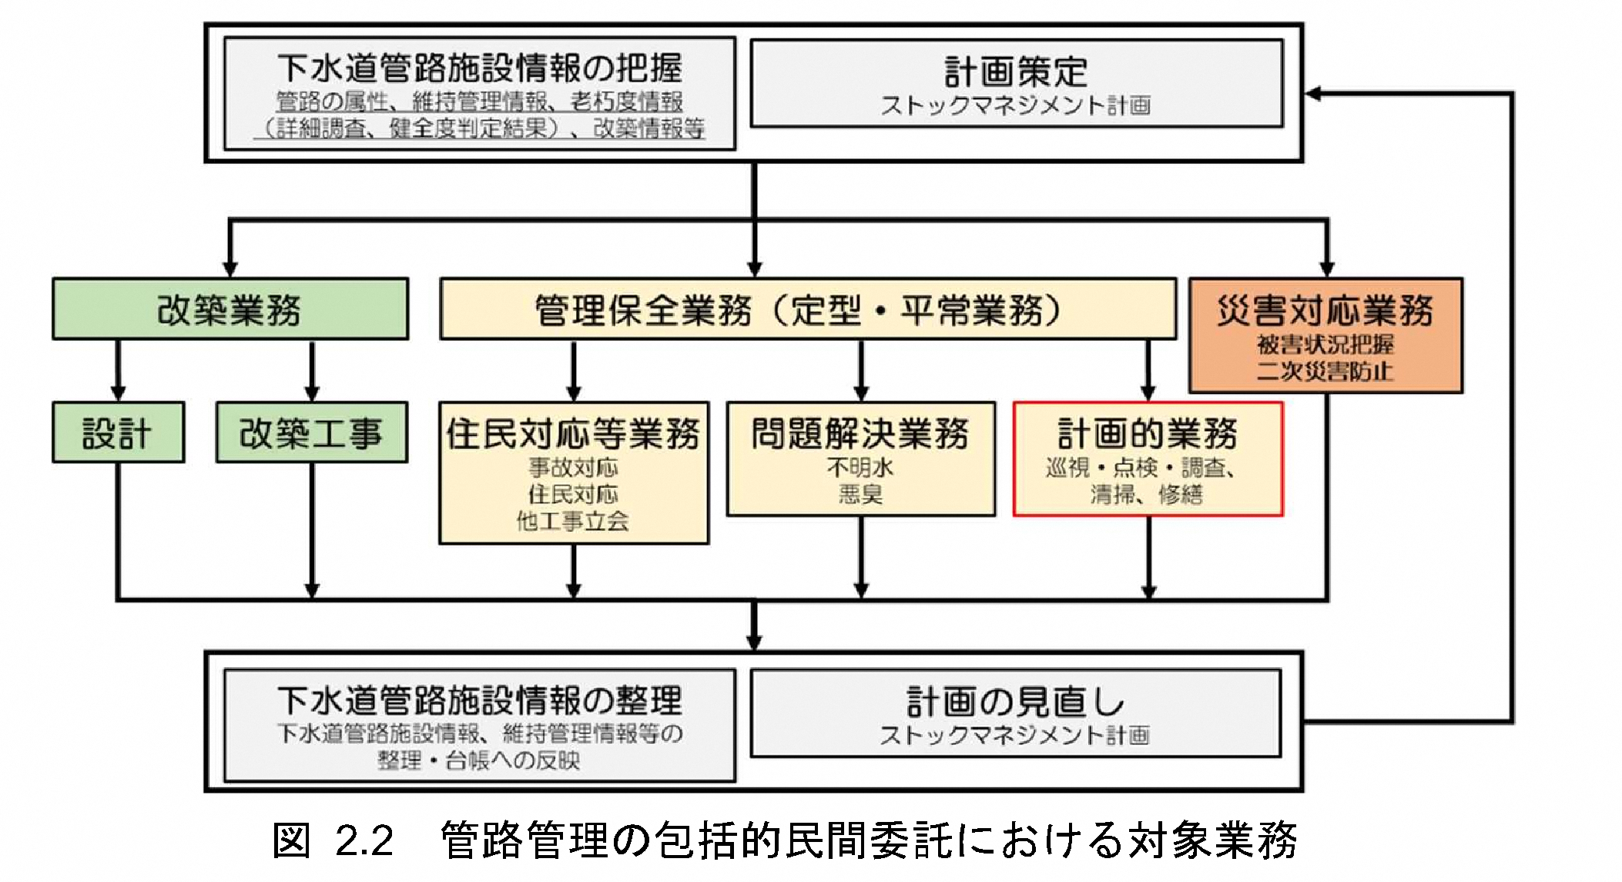
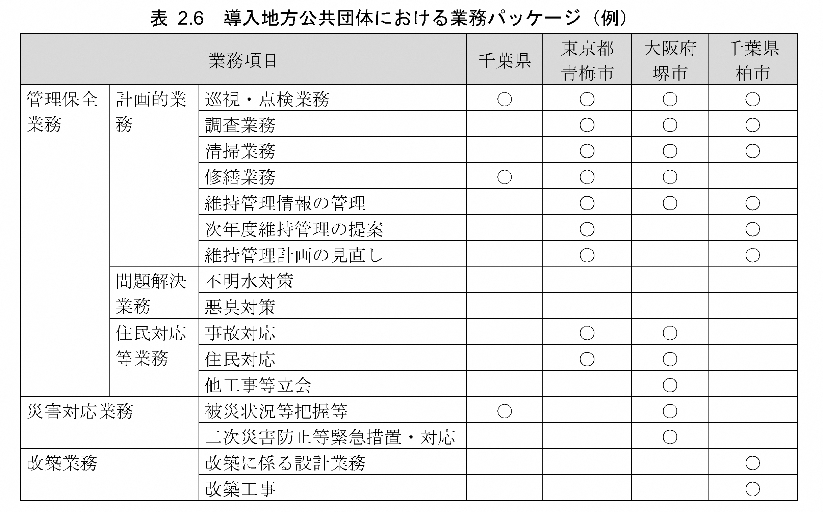
 |  |  |  |  |  |  |  |  |  |  |  | 委託業務に関する概念図と参考事例（下水道））

3-1.【管路施設に関する業務】
維持管理レベル | 業務区分 |  |  | ①本事業で希望する業務（ウォーターPPPに含めてほしい/含めても問題ない業務） |  | ②対応方法 |  | ③類似業務実績 |  | ④選択した理由など （自由記述）

 |  |  |  |  |  | 自社で対応 | 応募グループで対応 | 芦屋市 | 芦屋市以外

- | 統括管理業務
日常的 業務 | 住民対応業務 | 事故・窓口・電話対応
 |  | 緊急清掃
 |  | 緊急修繕
維持管理 | 計画的 業務 | 点検・調査業務
 |  | 定期清掃業務
 |  | 計画修繕業務
 |  | 台帳システムへの情報登録
災害対応業務 |  | 被災状況把握業務
 |  | 緊急措置対応業務
レベル3.5 | 更新計画策定・更新(改築）業務 | 更新計画(ストックマネジメント計画）策定業務
 |  | 改築設計業務※1
 |  | 改築積算業務※1
 |  | 改築工事(更生)※1 |  |  |  |  |  |  |  |  | 出典：下水道管路施設の管理業務における包括的民間委託導入ガイドライン
 |  | 改築工事(布設替え)※1
 |  | 設計業務※1
 |  | 積算業務※1
 |  | 工事実施※1
その他業務 |  | 水路清掃業務
 |  | 水路工事
 |  | 河川・海岸清掃業務※2
※1改築実施設計や改築工事の想定数量について、計画事業量が変更される可能性があります
※2海岸清掃業務は現状、高齢者や障がい者などの就労支援施設に再委託しています。
3-2-1.【処理場等（下水処理場、ポンプ場）に関する業務】 |  |  |  |  |  |  |  |  |  |  | ウォーターPPPガイドライン2.0版(案)P35 |  |  | 利府町要求水準書より
維持管理レベル | 業務区分 |  |  | ①本事業で希望する業務(ウォーターPPPに含めてほしい/含めても問題ない業務） |  | ②対応方法 |  | ③類似業務実績 |  | ④選択した理由など （自由記述） | 適切な事業実施に向けて、レベル3.5 の全体（対象施設の維持管理、更新計画案作成、更新（改築）等）を統括的に管理する人材が必要・重要であり、この人材に要求する能力、経験、実績、資格等について、入札・公募の条件として設定し、募集要項等で明確に規定して提示することが必要である。 |  |  | 統括管理責任者は、事業期間にわたる個別業務の一元的な総括管理を行うとともに個別業務の全業務の内容を理解し、町との窓口となり、現場で生じる各種課題や町からの求めに対し、相応かつ迅速な意思決定を行うものとする。

 |  |  |  |  |  | 自社で対応 | 応募グループで対応 | 芦屋市 | 芦屋市以外

 |  |  |  |  |  |  |  |  |  |  | ウォーターPPPガイドライン2.0版(案)P109
 |  |  |  |  |  |  |  |  |  |  | レベル3.5 は、維持管理と更新を一体的に最適化するための方式であるため、統括的な管理者を設置することが望ましい。統括的な管理者を設置する際は、求める要件（能力、経験、実績、資格、また、要求水準等）に応じた費用計上が必要である。一般的な費用計上方法は、標準歩掛、見積もり、過去の実績等を活用する方法の3 パターンの方法が考えられ、計上における留意点・ポイントは、図表 7 27 27 を参考にされたい。なお、費用計上の際には、方法の比較衡量や根拠とする基準、マニュアル等の選択も含め、必要十分な情報開示に基づく官民対話を繰り返し、官民の認識をすり合わせておくことが重要である。
- | 統括管理業務
レベル1 | 保守点検業務（日常・計画・緊急）
 | 法定点検及び専門保守点検業務
 | 運転監視業務
 | 水質管理業務
 | 清掃業務（日常・定期）※1
 | 植栽剪定業務
 | 一般廃棄物の収集運搬業務
 | 処理場見学対応業務
 | 住民対応業務（窓口・電話）
 | 災害対応業務 | 被災状況把握業務 |  |  |  |  |  |  |  |  | 参考：委託レベルごとの業務範囲（処理場等包括的民間委託導入ガイドライン）
 |  | 緊急措置対応業務 |  |  |  |  |  |  |  |  | 項 目 | 業務範囲
レベル2 | 物品等の調達及び管理に関する業務 | 備消耗品・燃料、通信回線等の調達・管理業務 |  |  |  |  |  |  |  |  | レベル1 | 水質管理、施設の運転操作及び保守点検の性能発注
 |  | 電気、薬品等の調達・管理業務 |  |  |  |  |  |  |  |  | レベル2 | レベル1に加え、ユーティリティの調達及び管理を含めた性能発注
レベル2.5～レベル3 | 修繕計画案作成業務 |  |  |  |  |  |  |  |  |  | レベル2.5 | レベル2に加え、一件当たりの金額が一定額以下の修繕等を含めた性能発注
 | 修繕積算 |  |  |  |  |  |  |  |  |  | レベル3 | レベル2に加え、資本的支出に該当しない下水道施設の修繕計画の策定・実施までを含めた性能発注
 | 修繕工事監督 |  |  |  |  |  |  |  |  |  | 委託レベルの概念図（レベル3以上）
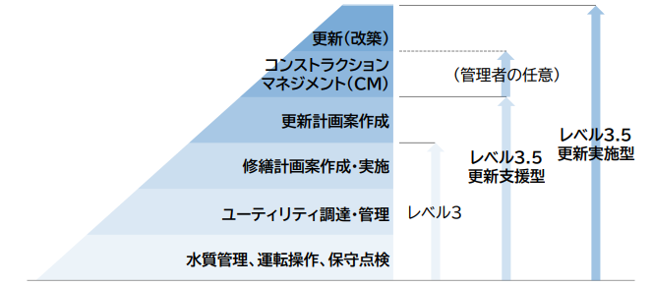
 | 小規模修繕（200万円未満）
 | 修繕業務（200万円以上）
レベル3.5 | 更新計画策定・更新(改築）業務 | 更新計画(ストックマネジメント計画）策定業務
 |  | 改築実施設計業務※2
 |  | 改築積算業務※2
 |  | 改築工事※2
その他業務 |  | 既存施設データの作成
 |  | 台帳システムへの情報登録 |  |  |  |  |  |  |  |  |  |  | 出典：下水道分野におけるウォーターPPPガイドライン第2.0版
※1清掃業務のうち場内の落ち葉等の掃き掃除作業は現状、高齢者や障がい者などの就労支援施設に再委託しています。
※2改築実施設計や改築工事の想定数量について、計画事業量が変更される可能性があります

3-2-2.処理場等（下水処理場、ポンプ場）に関する業務のうち、①本事業で希望する業務(ウォーターPPPに含めてほしい/含めても問題ない業務）にて改築実施設計業務・改築積算業務・改築工事を希望した方に伺います。希望した業務のうち実施可能な対象施設の組み合わせについて、貴社のお考えにあてはまるものに○をつけてください。
貴社が希望する対象施設の組み合わせ 該当する項目に〇を記入 |  |  |  |  |  |  |  | 選択した理由、要望など （自由記述）
 | 全ての対象施設の単独事業・補助事業を希望 （芦屋下水処理場・南芦屋浜下水処理場・ポンプ場）
 | 全ての対象施設の単独事業を希望 （芦屋下水処理場・南芦屋浜下水処理場・ポンプ場）
 | 芦屋下水処理場の単独事業を希望
 | 南芦屋浜下水処理場・ポンプ場の単独事業を希望
3-3.現在、市職員が実施している下記業務をウォーターＰＰＰの対象業務とし、貴社が参入した場合、当該業務への対応可否についてお答えください。※民間企業の役割は7.参考資料を参照

3-3-1.大規模修繕の積算・発注業務を実施する場合の対応方針についてお答えください。（複数回答可）
貴社が想定している（可能性がある）または 該当する項目に〇を記入 |  |  |  |  | 選択した理由、ご意見、参加意欲向上のための要望、課題等（自由記述）
 | 対応可能
 | 対応不可
 | 現時点では判断できない

3-3-2.台帳システムへの情報登録業務を実施する場合の対応方針についてお答えください。（複数回答可）
貴社が想定している（可能性がある）または 該当する項目に〇を記入 |  |  |  |  | 選択した理由、ご意見、参加意欲向上のための要望、課題等（自由記述）
 | 管路施設 | 従来の芦屋市システムの使用
 | 管路施設 | 自社の台帳システムの導入 ※互換性を担保すること
 | 処理場等 | 自社の台帳システムの導入・使用
 | 処理場等 | 市側が台帳システムを準備できない場合は業務対応が不可
 | 現時点では判断できない

3-3-3.住民対応業務を実施する場合の対応方針についてお答えください。（複数回答可）
貴社が想定している（可能性がある）または 該当する項目に〇を記入 |  |  |  |  | 選択した理由、ご意見、参加意欲向上のための要望、課題等（自由記述）
 | 事故・電話・窓口業務に対し全て対応することが可能である
 | 住民対応業務の一部は対応可能である
 | 処理区を限定した場合、全ての業務を対応することが可能である
 | 現時点では判断できない

3-3-4.処理場見学対応業務（事前準備・見学者説明・申込受付等の事務業務）を実施する場合の対応方針についてお答えください。 （複数回答可）
貴社が想定している（可能性がある）または 該当する項目に〇を記入 |  |  |  |  | 選択した理由、ご意見、参加意欲向上のための要望、課題等（自由記述）
 | 対応可能
 | 対応不可
 | 現時点では判断できない

3-3-5.災害業務を実施する場合の対応方針についてお答えください。（複数回答可）
貴社が想定している（可能性がある）または 該当する項目に〇を記入 |  |  |  |  | 選択した理由、ご意見、参加意欲向上のための要望、課題等（自由記述）
 | 管路施設のみ対応可能
 | 処理場施設のみ対応可能
 | 両施設とも対応可能
 | 両施設とも対応不可
 | 現時点では判断できない

3-4.対象業務について、懸念点や市に配慮を望む事項があれば、理由と合わせてご記入ください。
対象業務に対する懸念点や配慮を望む事項 |  |  |  | その理由

４．希望する体制及び方式

4-1.ウォーターＰＰＰへ参入する場合に、貴社が想定している（可能性がある）体制についてお答えください。（複数回答可）
貴社が想定している（可能性がある）体制 該当する項目に〇を記入 |  |  |  |  | 選択した理由、ご意見、参加意欲向上のための要望、課題等（自由記述）
 | 単独で参入
 | 応募グループの代表者として参入
 | 応募グループの構成員として参入
 | 応募グループの下請け企業として参入

4-2.芦屋市下水道事業がウォーターＰＰＰ等を導入すると仮定した場合、貴社が希望する官民連携事業方式について回答してください。（複数回答可）
貴社が希望する事業方式 該当する項目に〇を記入 |  |  |  | 選択した理由、ご意見、参加意欲向上のための要望、課題等（自由記述）
 | ウォーターPPP L3.5 更新支援型
 | ウォーターPPP L3.5 更新実施型
 | コンセッション
 | その他（ ）

4-3.更新実施型とする場合、市の予算状況によっては、各年度の更新工事規模が縮小する可能性があります。本スキームを採用した場合の課題や意見等をご回答ください。

4-4.芦屋市下水道事業がウォーターＰＰＰを導入する場合、実施体制として①JV（共同企業体）を組成しウォーターPPP受託者となるケース、②SPC（特別目的会社）を設立しウォーターPPP受託者となるケースを想定しています。これらのケースについて希望する実施体制をお答えください。
 | ①JV（共同企業体）を組成するケース |  |  |  |  | ②SPC（特別目的会社）を設立するケース
スキーム図 | 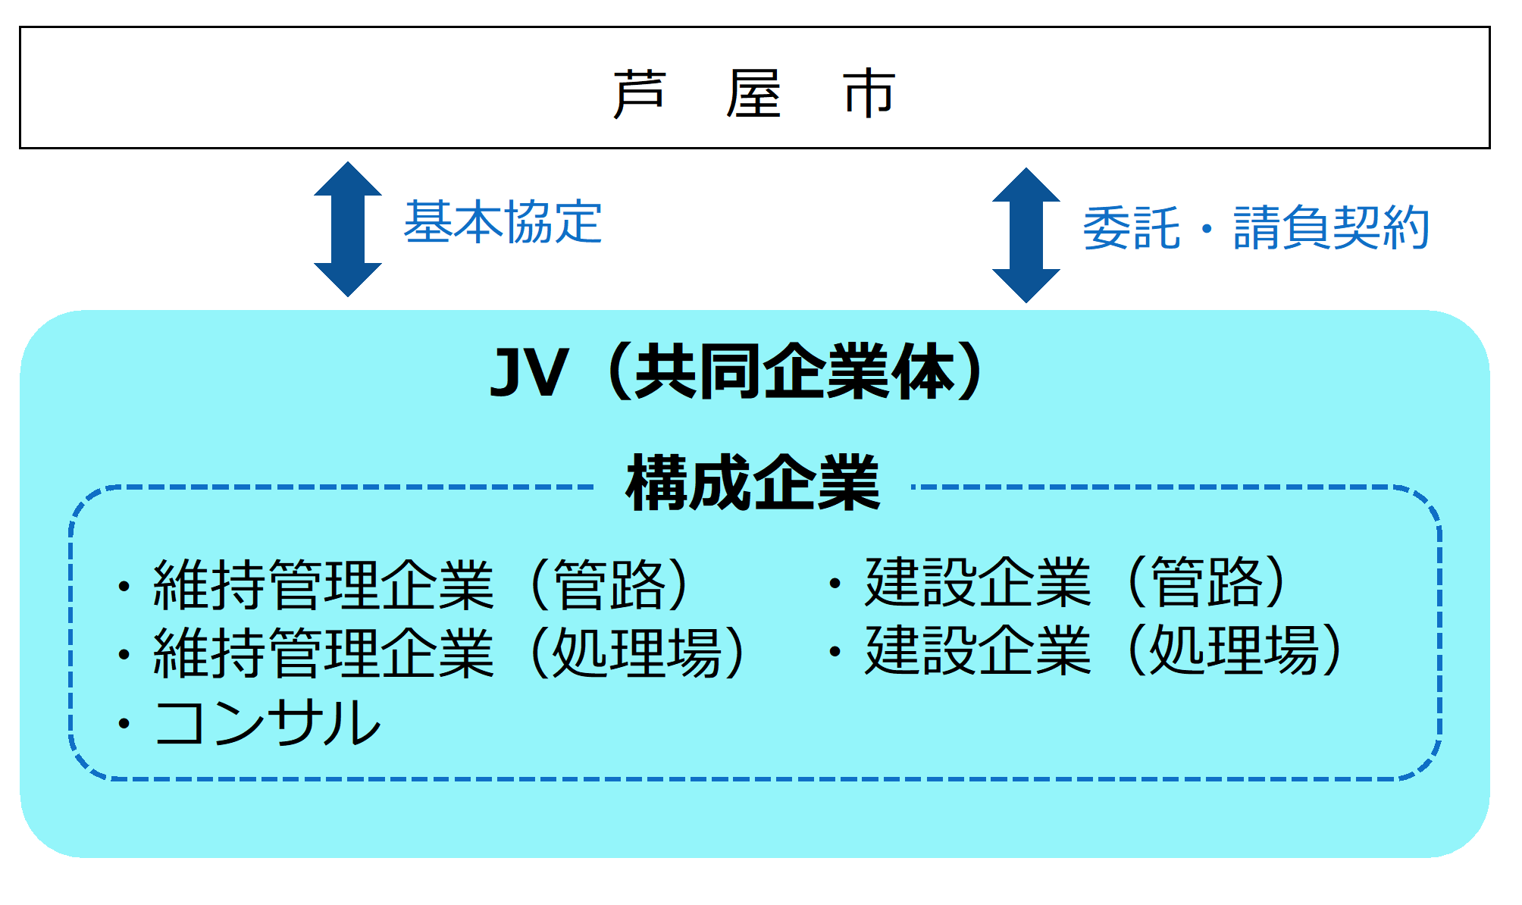 |  |  |  |  | 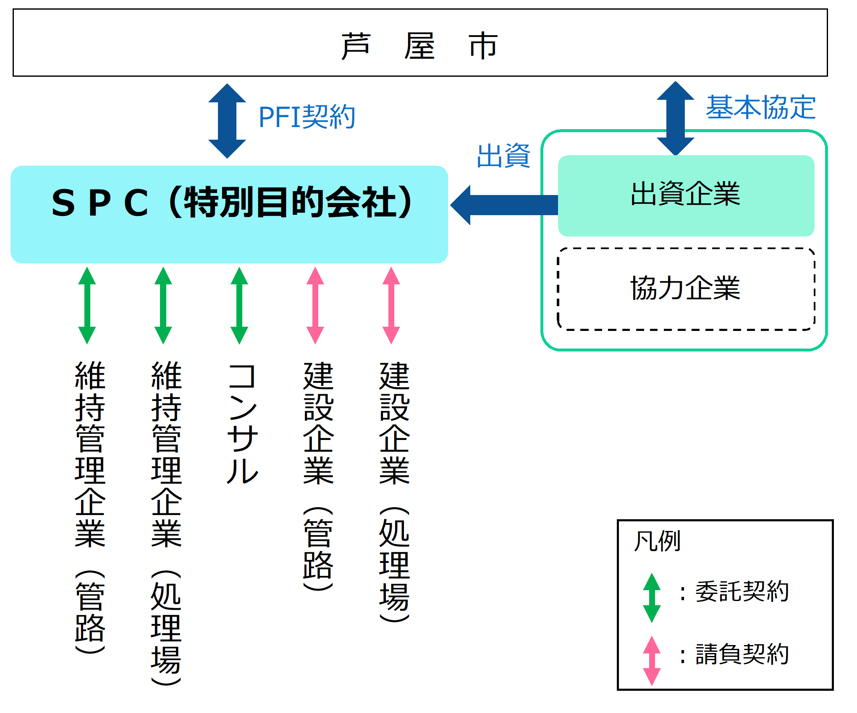
概要 | 維持管理企業、コンサル、建設企業がが共同で連帯して事業を行うことを目的にJV（共同企業体）を組みウォーターPPP業務の受託者となるケース。 事業者に建設業の許可を有する企業を配置した上で、当該企業と請負契約を締結する必要がある。 |  |  |  |  | ウォーターPPP業務を実施するためにSPC（特別目的会社）を設立し、ウォーターPPP業務の受託者となるケース。 SPCから各種業務・工事（SPCが自ら実施する業務を除く）を SPCが当該PFI事業の発注者として、専門企業に発注して実施する。
該当する項目に〇を記入 | 希望する実施体制（複数回答可） |  |  |  | 理由、要望、条件など
 | ①JV（共同企業体）を組成するケース
 | ②SPC（特別目的会社）を設立するケース
 | 現時点では判断できない

4-5.芦屋市下水道事業がウォーターＰＰＰを導入する場合、スキーム図中のローマ字（A～G）のうち貴社が希望する貴社の立場についてお答えください。
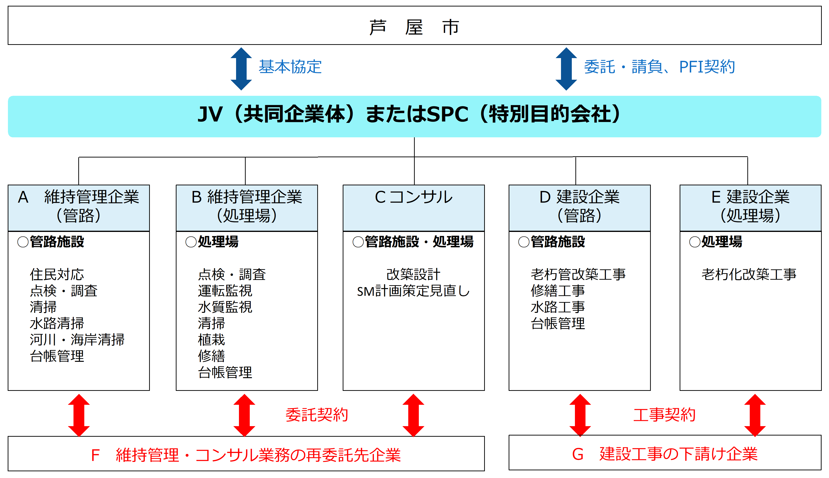
該当する項目に〇を記入 | 希望する立場（複数回答可） |  |  |  | 理由、要望、条件など
 | A 維持管理企業（管路）
 | B 維持管理企業（処理場）
 | C コンサル
 | D 建設企業（管路）
 | E 建設企業（処理場）
 | F 維持管理・コンサル業務の再委託先企業
 | G 建設工事の下請け企業
５．ウォーターPPPに関する意見、要望、課題等

5-1.ウォーターPPPの４要件他に関する意見、参加意欲向上のための要望、課題等について、自由に記入ください。
10年の長期契約について
性能発注について
維持管理と更新の一体マネジメントについて
プロフィットシェアについて
その他、ウォーターPPPに関する要望等

5-2.芦屋市下水道事業がウォーターＰＰＰを導入する場合、貴社の参入または参入の検討における懸念点や不安点についてお答えください。（該当する項目に○を記入 複数回答可）
 | 懸念点や不安点は特に無い
 | 事業規模が過大、もしくは過小であると考えられる
 | 管路と処理場等の一体化に不安がある
 | ウォーターＰＰＰの対象施設や業務範囲によっては、ノウハウ不足などの懸念がある
 | 事業期間に懸念点がある（レベル3.5の場合、原則10年）
 | 現在の運転管理や維持管理に関する情報が不足している
 | 施設の劣化状況が不明確である
 | プロポーザルや業務実施期間内において、提案できる範囲や内容に限りがある
 | 事業実施のための人員を確保できない
 | 応募グループを構成したり、構成員になることが困難である
 | 中小企業や市内業者との連携が不安である
 | 大規模企業との連携が不安である
 | 引継ぎ期間が確保されるか不安がある
 | 入札要件に不安がある（厳しい条件になりすぎないか等）
その他 自由記述

６．今後のウォーターＰＰＰ検討に関する要望・ご意見等

6-1.事業の公募へ参加するにあたり、発注者から事前に開示される資料や情報のうち、重視するものをお答えください。（重視されると回答された情報が必ず公開されるものではありません）（該当する項目に○を記入 複数回答可）

 | 下水道管路台帳（管路施設の情報）
 | 下水道管路台帳（管路施設の維持管理情報）
 | 下水道施設台帳（処理場施設、ポンプ場、マンホールポンプの情報）
 | 下水道施設台帳（処理場施設、ポンプ場、マンホールポンプの維持管理情報）
 | ストックマネジメント計画
 | 経営指標・財政情報
 | 組織構成・人的資本情報
 | 処理水量・水質情報・放流先情報
 | 消費電力等のエネルギー情報
 | 過年度の工事・改築・修繕実績
 | 過年度の災害情報・被災情報・BCP等の資料
 | その他（ ）

6-2.今後、事業費積算に向けて、見積もりを依頼する場合があります。その場合に、ご協力をいただくことは可能でしょうか。
該当する項目に○を記入 | 対応可否 |  |  |  | 理由、要望、条件など
 | 対応可能
 | 対応不可

6-3.今後、今回と同様にアンケート、ヒアリング等を行う可能性があります。その場合に、ご協力をいただくことは可能でしょうか。
該当する項目に○を記入 | 対応可否 |  |  |  | 理由、要望、条件など
 | 対応可能
 | 対応不可
以上です。アンケートにご協力いただきありがとうございました。

７．（参考）ウォーターPPPにおける【管路】日常的維持管理業務（住民・事故・電話対応）の想定フロー
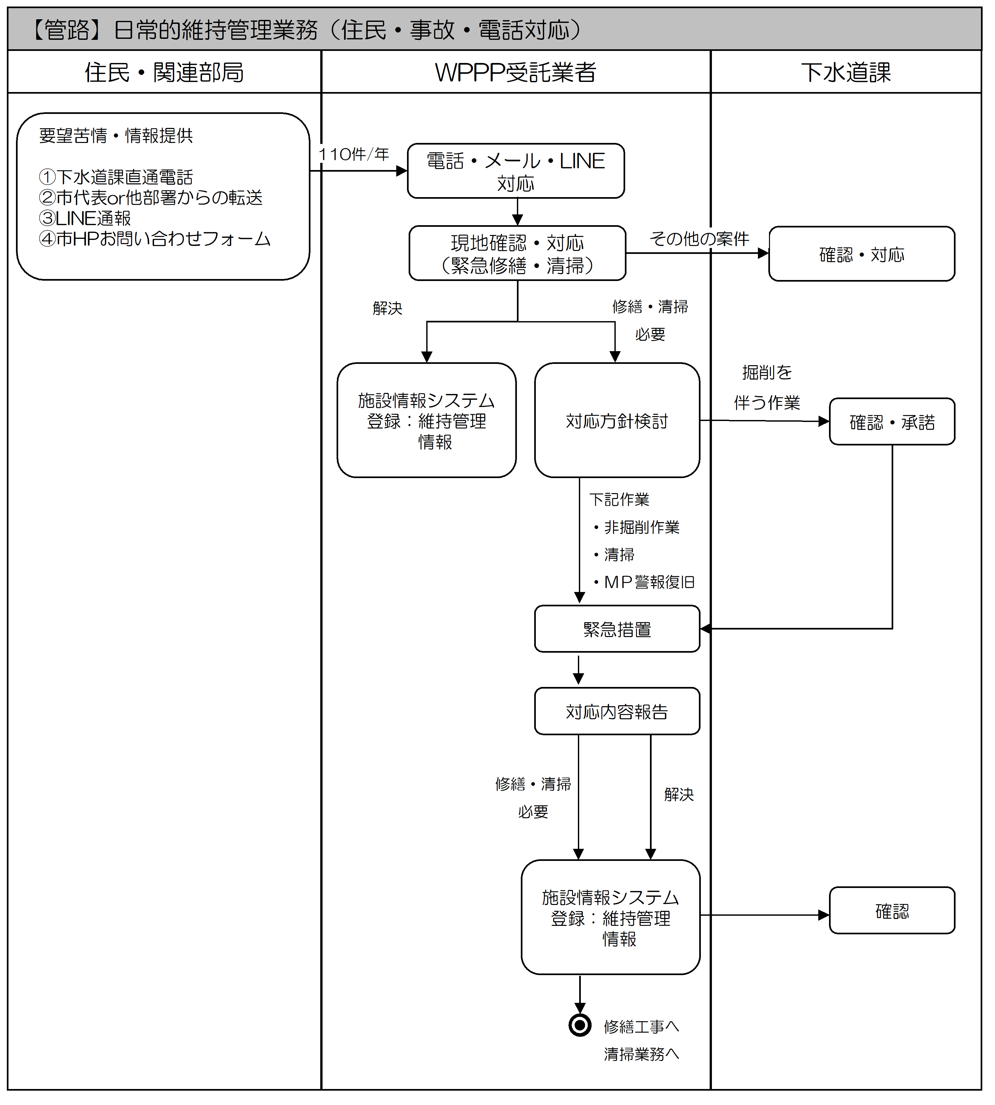

７．（参考）【3条】修繕業務の想定フロー
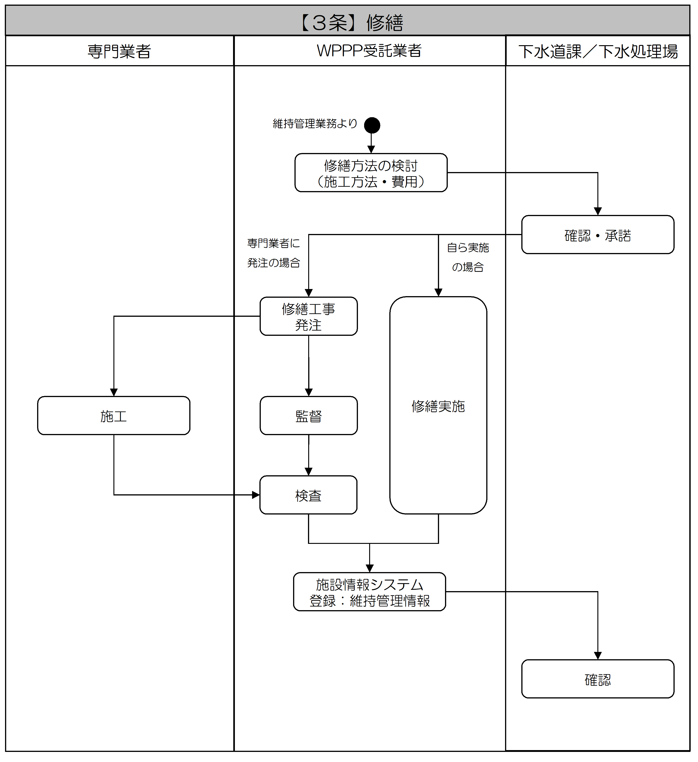

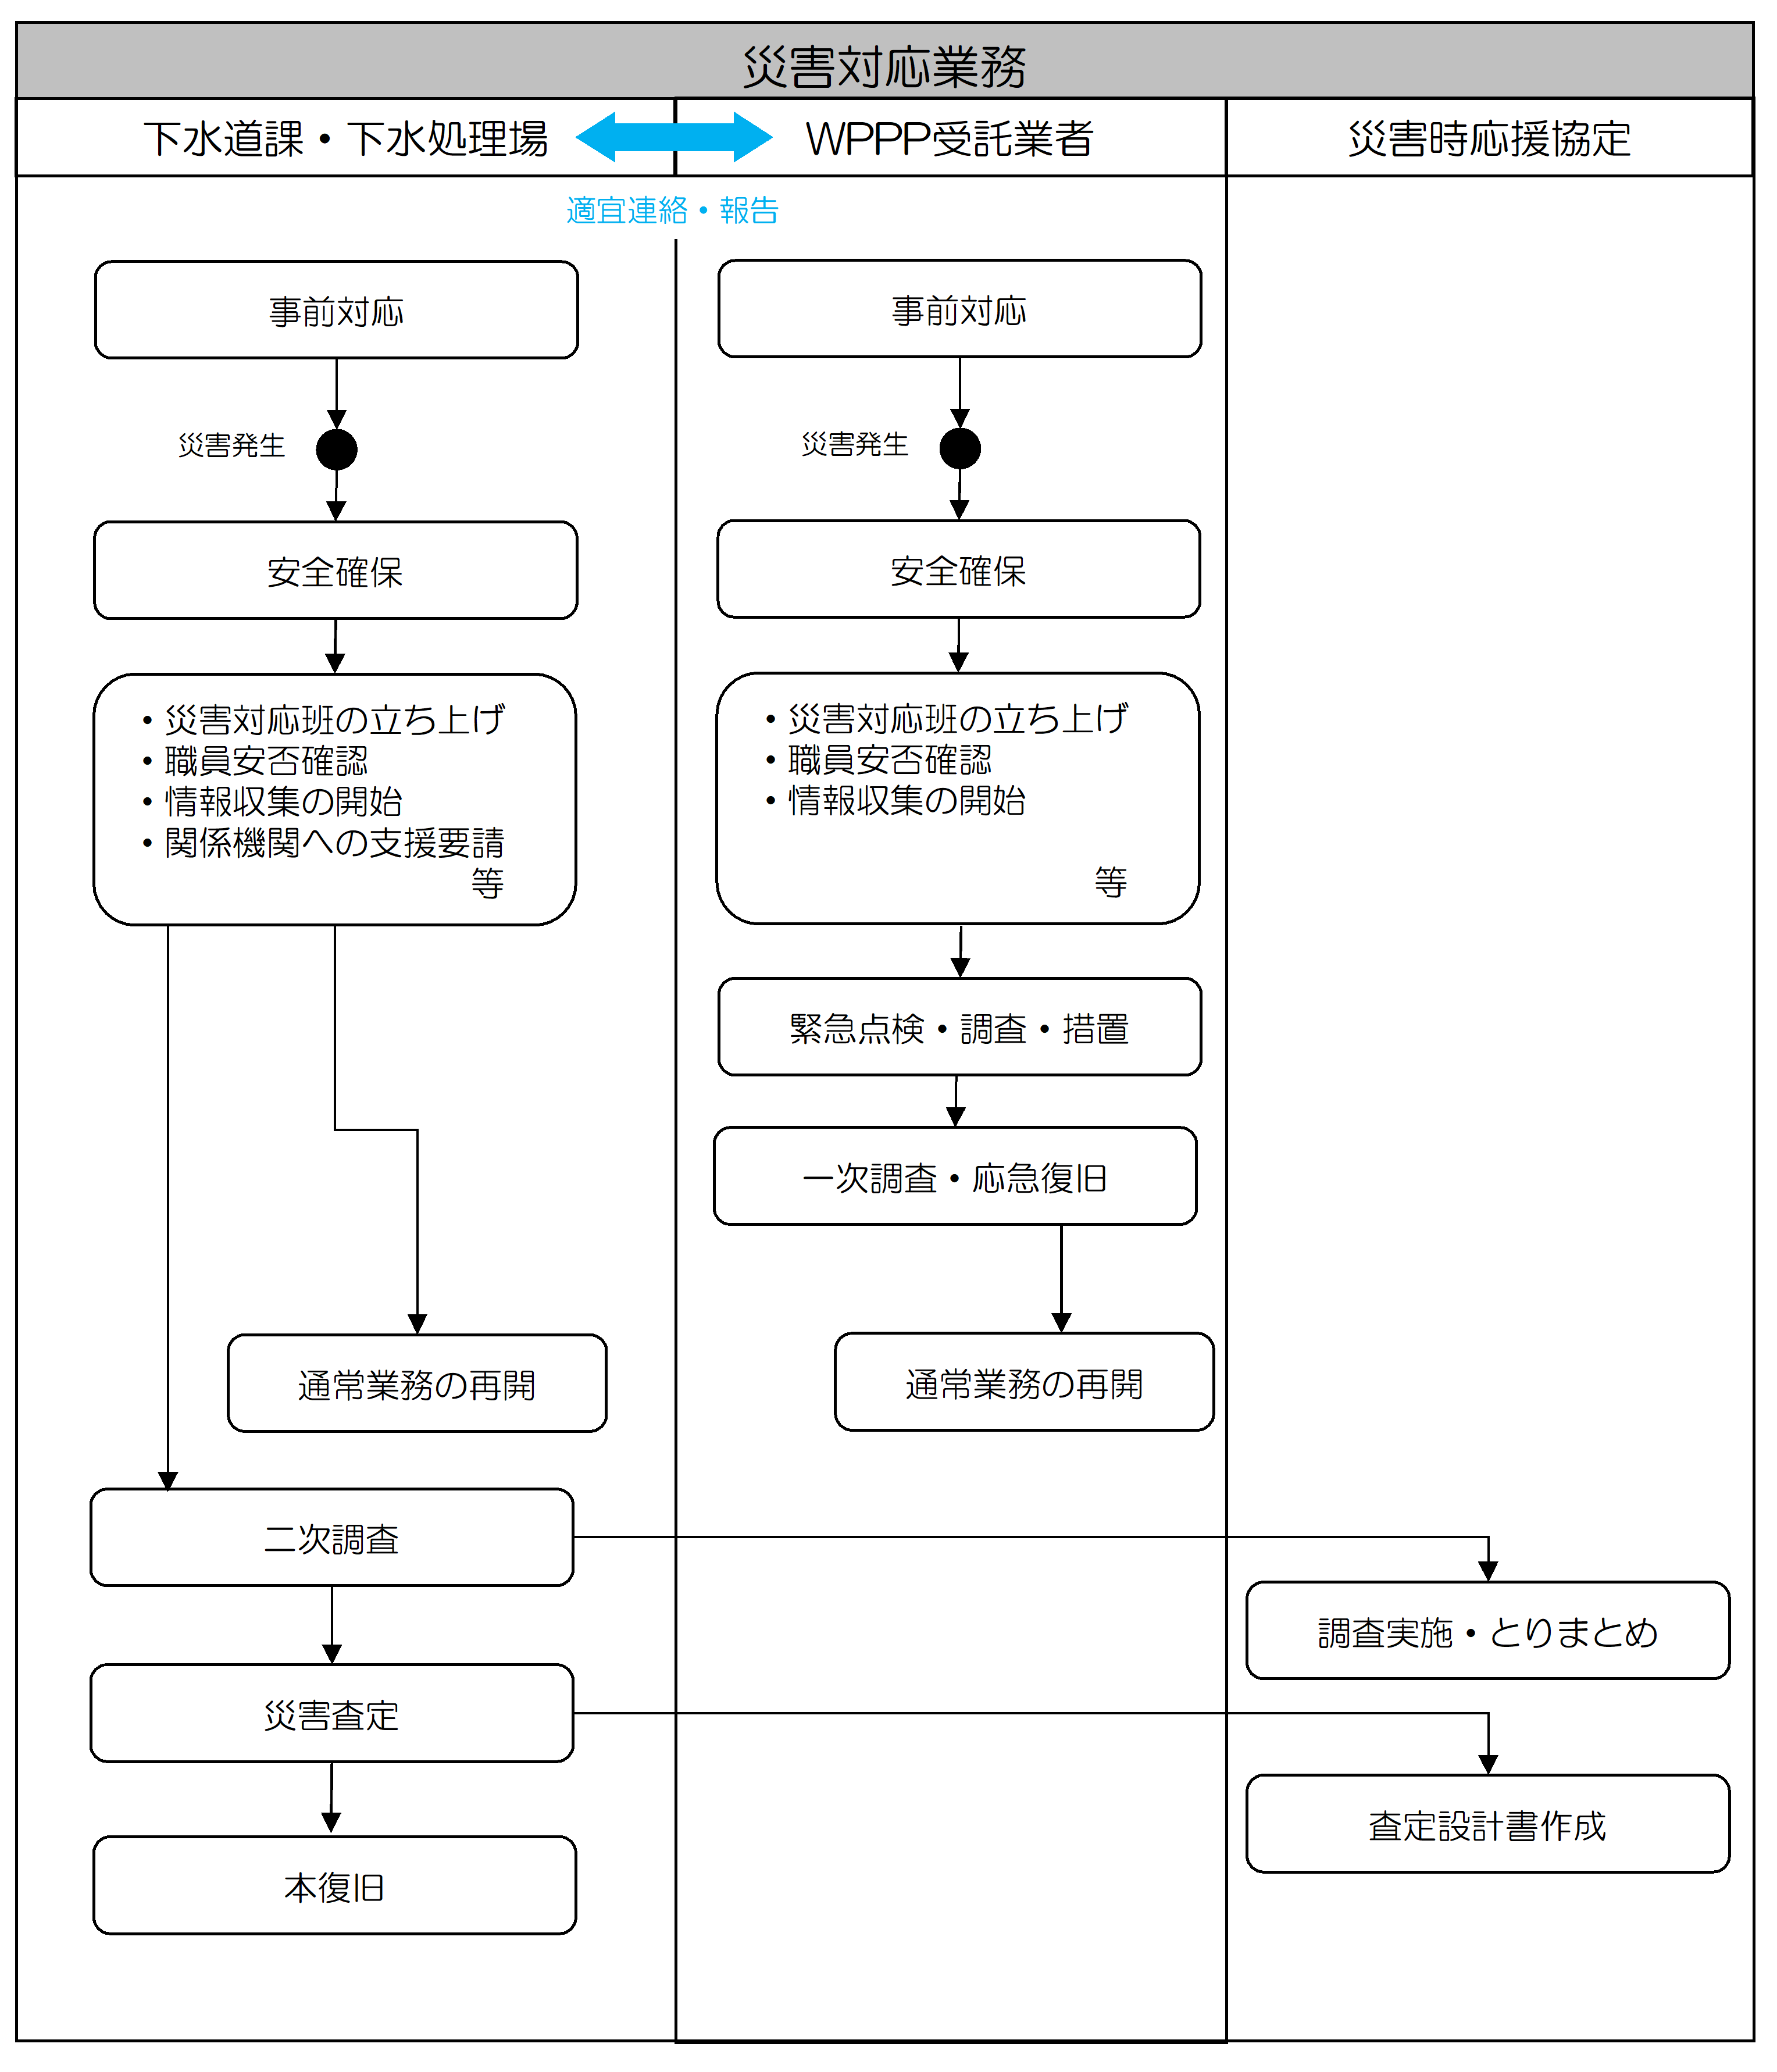
７．（参考）災害対応業務の想定フロー

